Sheet1
 | ベトナム食材販売店
 | Xuân Shop Việt Nhật - Sao Mai Quán
 | 〒802-0001 福岡県北九州市小倉北区浅野 2-18-29
 | https://goo.gl/maps/3S8dVQNhpkakV9hcA
 | Ngày thường
 | 12:00-22:00
 | Thứ 7,CN,ngày lễ
 | 11:00-22:00
 | Kokura Xuân Shop Việt Nhật - Sao Mai
 | https://www.facebook.com/xuanshopfukuoka

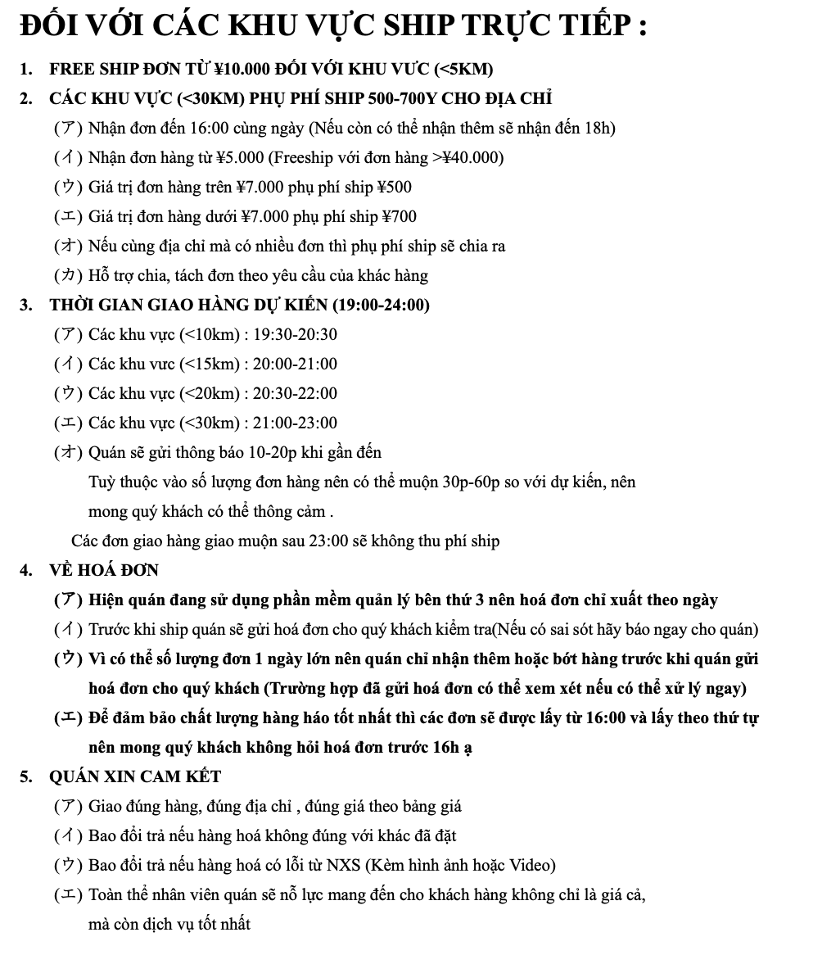
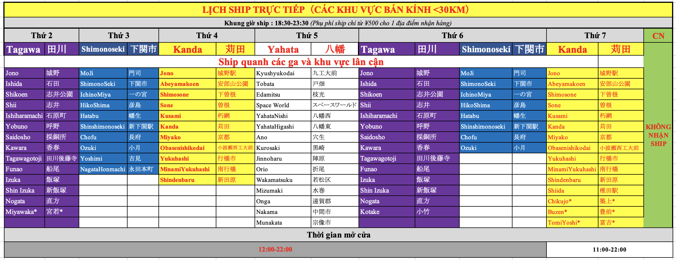

BẢNG GIÁ
 | Bảng giá cập nhật : | 2024-04-25
Bảng giá phía dưới là các mặt hàng quán đang kinh doanh
Sẽ có một số mặt hàng hết do nhu câu người tiêu dùng
Các mặt hàng được nhập từ Việt Nam nên sẽ có một số mặt hàng giá bị ảnh hưởng do đồng Yen thấp (Chưa kịp cập nhật)
 | THÔNG BÁO

 | HÀNG MỚI
 | Lạp xưởng 300g | ¥828
 | Chả cốm 500g | ¥890
 | Sữa đậu xanh lon | ¥99
 | Sữa bắp non lon | ¥99
 | Nước dừa non có cùi lon | ¥99
 | Bánh bông lan 1 lớp | ¥500
 | Bánh LIPO trứng sữa túi | ¥345
 | Bánh LIPO cuộn vị dâu | ¥308
 | Vải đông lạnh (Túi 250g) | ¥280
 | Bún tươi THAK | ¥110
 | Măng khô nấu liền | ¥350
 | Ngô nếp | ¥140
 | Snack Pillows Oishi nhân sữa vị dừa | ¥170
 | Snack Pillows Oishi nhân Socola | ¥170
 | BÒ VIÊN VIETNAMDELI | ¥990
 | MỌC SỐNG VIETNAMDELI | ¥990
 | CHẢ MỰC VIETNAMDELI | ¥990
 | CHẢ CÁ VIETNAMDELI | ¥990
 | CHẢ LỤA VIETNAMDELI | ¥880
 | CHẢ QUẾ VIETNAMDELI | ¥880
 | BÁNH HỎI DUY ANH | ¥234
 | BÁNH SẦU PHÚ SĨ(Bánh Crep Sầu) | ¥1,680
 | ĐỒ NHẬU- ĐỒ ĂN LIỀN
 | NEM CHUA RÁN | ¥620
 | VỊT QUAY 1/2 CON - CHẶT SẴN | ¥1,100
 | VỊT QUAY NGUYÊN CON | ¥1,900
 | GÀ Ủ MUỐI LOẠI I | ¥1,200
 | GÀ Ủ MUỐI LOẠI II | ¥790
 | Size gà + bên cung cấp gà khác nhau nên phân ra loại 1 loại 2
 | SET LÒNG DỒI (~500G) | ¥720
 | COMBO VIÊN NHÚNG LẨU | ¥972
 | CHẢ RAM TÔM ĐẤT BÌNH ĐỊNH | ¥1,068
 | CHẢ GIÒ RẾ CẦU TRE (500G) | ¥1,080
 | CHẢ GIÒ RẾ CUA BIỂN KOME (400G) | ¥600
 | CHẢ GIÒ RẾ HẢI SẢN KOME (400G) | ¥600

GẠO - NẾP お米・もち米
 | Hiện lượng gạo trên thị trường đang khan hiếm
 | Hiện quán đang bán gạo nhập khẩu (Mỹ)
 | Hạt gạo trắng và đẹp hơn so với các lô gạo bán trước đây
 | Hiện giá gạo vẫn chưa ổn định
 | Gạo mới 10KG | ¥3,550
 | Gạo nếp Nhật 1kg | ¥420
 | Gạo nếp Thái 1kg | ¥420
 | Đỗ xanh không vỏ (500g) | ¥270
 | Dừa sợi khô | ¥243
 | Bột cốt dừa | ¥130
 | Nước cốt dừa (ココナッツミルク) | ¥216
 | Hương lá dứa | ¥300
 | Hạt sen | ¥240
 | Bơ Trường An | ¥230 | Hết hàng
 | Pate cột đèn | ¥492
 | Đỗ đen | ¥265
 | Lạc nhân (Túi 0.5kg) | ¥290
 | Hành phi | ¥234
 | Phồng tôm SA GIANG | ¥230
 | THUỐC LÁ
 | THUỐC THĂNG LONG (GÓI) | ¥300
 | THUỐC THĂNG LONG (CÂY) | ¥2,800

SẢN PHẨM SALE
ÁP DỤNG :
NHỮNG CHƯƠNG TRÌNH SALE LÀ ƯU ĐÃI DÀNH CHO KHÁCH HÀNG
KHÔNG PHẢI NHỮNG SẢN PHẨM KÉM CHẤT LƯỢNG HOẶC GẦN HẾT HSD
 | TÊN SẢN PHẨM | GIÁ | GIÁ SALE

HÀNG RAU-CỦ - QUẢ HÔM NAY
 | TÊN SẢN PHẦM | Giá bán | Bổ sung
 | HÀNG NÔNG SẢN
 | XOÀI CÁT CHU (3-4 QUẢ) | ¥960 | KG
 | SẢ TƯƠI | ¥300 | TÚI 0.5KG
 | HÀNH TÍM | ¥450 | TÚI 0.5KG
 | DỪA TƯƠI | ¥260 | QUẢ
 | DỪA KHÔ (DỪA GIÀ) | CẬP NHẬT
 | CỦ ĐẬU | CẬP NHẬT
 | RAU THƠM CÁC LOẠI
 | LÁ LỐT | ¥250 | TÚI
 | NGÒ GAI - RĂNG CƯA - MÙI TÀU | ¥180
 | RAU RĂM | ¥100
 | THÌ LÀ | ¥100
 | HÚNG QUẾ - HÚNG CHÓ | ¥150
 | RAU MÙI | ¥150
 | TÍA TÔ | ¥150
 | HÚNG LỦI - HÚNG BẠC HÀ | ¥150
 | RAU CỦ QUẢ KHÁC
 | CHUỐI XANH | ¥600 | KG
 | CỦ DỀN | ¥720 | KG
 | CẢI DƯA MUỐI SẴN | ¥350 | TÚI

 | TRỨNG GÀ LỘN
 | Trứng gà lộn hàng về thứ 4, thứ 6 hàng tuần (Thứ 4, 5, 6, 7, CN có hàng)
 | Trứng gà lộn (5 quả) | ¥400
 | Trứng gà lộn (10 quả) | ¥800
 | Trứng gà lộn (10 quả) + răm | ¥820

BẢNG GIÁ ĐỒ KHÔ - HÀNG TIÊU DÙNG
STT | SẢN PHẨM | Giá bán | Tình trạng
ĐỒ ĂN LIỀN: BÚN - MỲ - PHỞ
 | Hủ tiếu Nam Vang (gói) | ¥69
 | Hủ tiếu Nam Vang (Thùng) | ¥2,070
 | Bánh đa cua (gói) | ¥75
 | Bánh đa cua (Thùng 30 gói) | ¥2,200
 | BÚN ĂN LIỀN
 | Bún bò Huế VIFON (gói) | ¥84
 | Bún bò Huế VIFON (Thùng 30 gói) | ¥2,480
 | Bún giò heo VIFON (gói) | ¥84
 | Bún giò heo VIFON (Thùng 30 gói) | ¥2,480
 | Bún riêu cua VIFON (gói) | ¥92
 | Bún riêu cua VIFON (Thùng 30 gói) | ¥2,700
 | PHỞ ĂN LIỀN
 | Phở bò VIFON (gói) | ¥75
 | Phở bò VIFON (Thùng 30 gói) | ¥2,200
 | Phở gà VIFON (gói) | ¥75
 | Phở gà VIFON (Thùng 30 gói) | ¥2,200
 | CHÁO ĂN LIỀN
 | Cháo Gấu Đỏ (Gói) | ¥77 | Hết hàng
 | Cháo gà VIFON (gói) | ¥70
 | MÌ ĂN LIỀN - インスタントラーメン
 | Mì HẢO HẢO (gói) | ¥81
 | Mì HẢO HẢO (Thùng 30 gói) | ¥2,400
 | Mì chua cay KOKOMI (Gói) | ¥79
 | Mì chua cay KOKOMI (Thùng) | ¥2,370
 | Mì lẩu thái ACECOOK (gói) | ¥90
 | Mì lẩu thái ACECOOK (thùng) | ¥2,400
 | Mì 3 miền LOẠI THƯỜNG vị chua cay (Gói) | ¥60
 | Mì 3 miền LOẠI THƯỜNG vị chua cay (Thùng) | ¥1,700
 | Mì 3 miền LOẠI THƯỜNG vị tôm hùm (Gói) | ¥60
 | Mì 3 miền LOẠI THƯỜNG vị tôm hùng (Thùng) | ¥1,700
 | Mì 3 miền GOLD vị chua cay (Gói) | ¥80
 | Mì 3 miền GOLD vị chua cay (Thùng) | ¥2,300
 | Mì 3 miền GOLD BÒ HẦM RAU THƠM (Gói) | ¥80
 | Mì 3 miền GOLD BÒ HẦM RAU THƠM (Thùng) | ¥2,300
 | Omachi vị BÒ HẦM (set 5 gói) | ¥470
 | Omachi vị BÒ HẦM (Thùng 30 gói) | ¥2,800
 | Omachi vị CHUA CAY (set 5 gói) | ¥470
 | Omachi vị CHUA CAY (Thùng 30 gói) | ¥2,800
 | Omachi vị SƯỜN HẦM NGŨ QUẢ (set 5 gói) | ¥470
 | Omachi vị SƯỜN HẦM NGŨ QUẢ (Thùng 30 gói) | ¥2,800
 | Mì ZUMZUM vị chua cay (Gói) | ¥40
 | Mì ZUMZUM vị chua cay (Thùng) | ¥1,150
 | Mì ZUMZUM vị bò sốt tiêu (Gói) | ¥40
 | Mì ZUMZUM vị bò sốt tiêu (Thùng) | ¥1,150
 | Mì xào hảo hảo (Gói) | ¥100
 | Mì Omachi trộn xốt Spaghetti (Set 5 gói) | ¥780

ĐÔ KHÔ - LƯƠNG THỰC
 | Bánh đa mè đen NƯỚNG SẴN | ¥420 | Túi 9 miếng
 | Bánh đa Đô Lương (Chưa nướng) | ¥384 | Hộp
 | Bánh đa nem Làng Chiều | ¥110
 | Bánh đa khô Vifon | ¥300
 | Bánh hỏi Duy Anh | ¥234
 | Mỳ quảng KOME | ¥200
 | Hũ tiếu khô VIFON | ¥390
 | BÁNH TRÁNG - ライスペーパー
 | Bánh tráng rế | ¥128
 | Bánh tráng ớt Tinh Nguyên | ¥209
 | Bánh tráng Tinh Nguyên Không Nhúng Nước | ¥205
 | BỘT - 粉類
 | Bột bánh cuốn Tài Ký | ¥300
 | Bột bánh xèo Tài Ký | ¥264
 | Bột gạo Tài Ký | ¥423
 | Bột nếp Tài Ký | ¥423
 | Bột năng Tài Ký | ¥264
 | Bột chiên giòn (Aji Quick) | ¥114
 | Bột báng | ¥316
 | Bột khoai (Răng cưa) | ¥312
 | Bột sắn dây | ¥470
 | Bột rau câu con cá dẻo | ¥72
 | Bột sương sáo | ¥148
 | BÚN - PHỞ KHÔ
 | Mỳ gạo chũ | ¥300
 | Bánh phở tươi Hà Nội | ¥163
 | Bún bò Huế Duy Anh (Bún tươi) | ¥180
 | Bún tuơi (THAK-Công ty phân phối) | ¥110
 | Bún tươi Safoco | ¥180
 | Bún gạo lứt | ¥150
 | Miến dong (200gram) | ¥202
 | MĂNG - 竹の子
 | Măng nứa Phú Vinh | ¥320
 | Măng chua Phú Vinh | ¥281
 | Măng khô nấu liền | ¥350
 | Nấm hương | ¥192
 | Mộc nhĩ 50 gram | ¥120

GIA VỊ - 調味料
 | Bột nghệ lọ | ¥109
 | Bột ngũ vị hương (Gói 3g) | ¥17
 | Bột Cà Ri | ¥17 | MỚI
 | Bột rang muối | ¥85
 | Giấm gạo | ¥180
 | Nước màu dừa | ¥185
 | Nước màu điều | ¥216
 | Hạt nêm Knorr | ¥420
 | Mắm Ruốc Huế | ¥432
 | Mắm Tôm Bắc | ¥394
 | Me Thái cục | ¥420
 | Mì Chính - Bột ngọt (味の素） | ¥320
 | Chao Bông Mai | Cập nhật
 | Chao ngon | ¥420
 | Cơm Mẻ | ¥207
 | Tiêu xay (lọ) | ¥160
 | Dầu hào Maggi (Chai to) | ¥399
 | GIA VỊ NÊM SẴN
 | Gia vị gà tần | ¥180
 | Gia vị thịt kho tàu Knorr | ¥72
 | Gia vị cá kho riềng Knorr | ¥72
 | Gia vị LẨU THÁI | ¥109
 | Gia vị nêm sẵn Bún Bò Huế (Aji Quick) | ¥108
 | Gia vị nêm sẵn Phở Bò (Aji Quick) | ¥108
 | Combo QUẾ + HOA HỒI + THẢO QUẢ | ¥250
 | Gia vị cá, thịt kho BARONA | ¥130
 | Gia vị sườn xào chua ngọt BARONA | ¥117
 | Gia vị hoàn chỉnh phở bò BARONA | ¥375
 | Gia vị hoàn chỉnh bún bò Huế BARONA | ¥160
 | Gia vị bò kho BARONA | ¥117
 | Gia vị thịt ram (Rim) BARONA | ¥117
 | Gia vị thị nướng xá xíu BARONA | ¥117
 | Gia vị thịt kho tàu BARONA | ¥117
 | Gia vị thịt nướng sả BARONA | ¥117
 | Gia vị xào sả ớt BARONA | ¥117
 | Gia vị canh chua BARONA | ¥117
 | NƯỚC MẮM
 | Nước mắm NAM NGƯ 750ml (Chai lớn) | ¥491
 | Nước mắm ĐỆ NHỊ 900ml | ¥468
 | Nước mắm CÁ CƠM 750ml | ¥276 | Hết hàng
 | BỘT CANH - MUỐI CHẤM
 | Muối chua cay Đức Hải 100g | ¥105
 | Muối Tôm Tây Ninh DH FOOD 120gram | ¥221
 | Muối sấy Ngọc Yến | ¥130
 | Muối Hảo Hảo | ¥250
 | Bột canh Vifon | ¥80
 | Bột canh Hải Châu | ¥60
 | NƯỚC TƯƠNG
 | Nước tương CHINSU tỏi ớt | ¥461
 | Nước tương Maggi | ¥468
 | Nước tương Tam Thái Tử | ¥550
 | TƯƠNG
 | Tương đen | ¥168
 | Tương ớt Chinsu to (520g) | ¥394
 | Tương ớt Cholimex 270g | ¥180
 | Tương ớt VIFON (to) 500ml | ¥300 | Hết hàng
 | Tương ớt Ashimi ( GIÁ DÙNG THỬ) | ¥99 | GIÁ DÙNG THỬ
 | Tương bần | ¥480
 | SA TẾ
 | Sa tế tôm XO 100g | ¥160
 | Sa tế tôm XO 170g | ¥300
 | Sa tế ớt khô | ¥203

BÁNH - KẸO - ĂN VẶT
 | BÁNH PÍA
 | Bánh pía mini Đậu - Sầu riêng | ¥160
 | Bánh pía Đậu - Sầu riêng 1 trứng 400g | ¥708
 | Bánh pía Đậu - Sầu riêng 1 trứng 280g | ¥660
 | Bánh pía Dừa - Sầu riêng 400g | ¥1,125
 | BÁNH HỘP
 | Bánh trứng Solite | ¥640
 | Bánh Custa cốm | ¥780
 | Bánh Chocopie (hộp 12 gói) | ¥780
 | Bánh HURA_hương sữa dâu | ¥756
 | Bánh HURA_hương cốm dừa | ¥756
 | ĂN VẶT - KHÔ BÒ - KHÔ GÀ
 | Chà bông heo (Ruốc ) | ¥850
 | Khô gà lá chanh | ¥872
 | Khô bò sợi | ¥972
 | Khô bò miếng | ¥1,250
 | Cơm cháy chà bông | ¥555
 | Bánh tráng trộn | ¥348
 | BÁNH TÚI
 | Bánh dừa nướng nguyên vị | ¥257
 | Bánh Tipo (Sầu riêng) | ¥390
 | Bánh Tipo (Trứng sữa) | ¥350
 | Bim bim MIX | ¥108
 | Tăm cay đen | ¥40
 | Quẩy Pò | ¥474
 | Hằng đại gân | ¥252
 | Hằng đại to | ¥427
 | Hằng đại mini (dây 12 gói) | ¥144
 | Hằng đại mini | ¥12
 | Bánh Nabati (Set 10 gói ) | ¥360
 | Bánh Cosy Quế (vị_Dâu/Socola/Xoài xí muội) | ¥256
Bánh | Bánh quy Cosy Kinh Đô | ¥288
 | Alpenlibe thỏi | ¥70
 | Kẹo dẻo bắp | ¥285
 | Kẹo DYNAMITE (3 viên) | ¥300
 | Kẹo DYNAMITE (bigbang) | ¥200
 | Kẹo Oishi (Vị ổi / Vị me) | ¥150
 | Snack đậu phộng cốt dừa | ¥180
 | Snack Pillows Oishi nhân sữa vị dừa | ¥170
 | Snack Pillows Oishi nhân Socola | ¥170
 | Lương khô | ¥72 | MỚI
 | Lương khô (Hộp 10 cái) | ¥700 | MỚI
 | Mít sấy 100gram | ¥276
 | Mứt dừa sấy giòn | ¥318
 | Bánh sầu Phú Sĩ (Bánh Crep Sầu) | ¥1,680

THỨC UỐNG - ドリンク - ミルク
 | Trà C2 | ¥127
 | Trà xanh không độ | ¥120
 | Nước dừa 1 Lít | ¥300
 | Nước bí đao | ¥110
 | Nước me | ¥110
 | Nước chanh dây | ¥110
 | Nước sâm | ¥109
 | Nước yến | ¥109
 | NƯỚC TĂNG LỰC
 | Bò húc | ¥315
 | Nước tăng lực number 1 | ¥250
 | Nước Wakeup 247 | ¥360
 | Sting dâu | ¥330
 | Sting vàng | ¥394
 | SỮA - ミルク類
 | Sữa Fami (Lốc 6 hộp) | ¥396
 | Sữa Fami (Thùng 36 hộp) | ¥2,250
 | Sữa Milo (Lốc 4 hộp) | ¥480
 | Sữa Milo (Thùng 48 hộp) | ¥5,600
 | Sữa Bắp Non (Lốc 4 hộp) | ¥480
 | Sữa Bắp Non (Thùng 24 hộp ) | ¥2,823
 | Sữa Kun Hương Cam (Lốc 4 hộp) | ¥480
 | Sữa Kun Hương Cam (Thùng 48 hộp ) | ¥5,645
 | Sữa Kun Hương Dâu (Lốc 4 hộp) | ¥480
 | Sữa Kun Hương Dâu (Thùng 48 hộp ) | ¥5,645
 | Sữa TH TRUEMILK vị dâu (Lốc 4 hộp) | ¥480 | Hết hàng
 | Sữa TH TRUEMILK vị dâu (Thùng 48 hộp) | ¥5,700 | Hết hàng
 | Sữa TH TRUEMILK vị socola (Lốc 4 hộp) | ¥480
 | Sữa TH TRUEMILK vị Sôcôla (Thùng 48 hộp) | ¥5,700

MẶT HÀNG TIÊU DÙNG
 | C sủi | ¥222
 | Cà phê sữa G7 (Hộp 20 gói) | ¥456
 | Cà phê pha phin Trung Nguyên | ¥516 | Hết hàng
 | Cà phê Phố | ¥474
 | Chè dưỡng nhan | ¥300
 | Dạ hương | ¥420
 | Kem đánh răng Closup (Tuýp to) | ¥480
 | Kem đánh răng P/S (Than hoạt tính) | ¥480
 | Kem đánh răng P/S (Trà xanh) | ¥480
 | Trà sữa Thái | ¥675
 | Sữa ông thọ | ¥302
 | Sữa đặc Nutimilk | ¥208

SẢN PHẨM ĂN LIỀN
 | Cà muối Trung Thành | Cập nhật
 | Cà pháo dầm tôm | Cập nhật
 | Măng dầm ớt | Cập nhật
 | Sứa ăn liền | ¥360

BẢNG GIÁ GIÒ CHẢ
STT | SẢN PHẨM | Giá bán | Tình trạng
 | GIÒ LỤA | ¥499
 | GIÒ BÒ | ¥720
 | GIÒ BÌ | ¥599
 | GIÒ TAI | ¥599
 | CHẢ LỤA VIETNAMDELI 450G | ¥880
 | CHẢ QUẾ VIETNAMDELI 450G | ¥880
 | CHẢ MỰC VIETNAMDELI 450G | ¥990
 | CHẢ CÁ VIETNAMDELI 450G | ¥990
 | BÒ VIÊN VIETNAMDELI | ¥990
 | MỌC SỐNG VIETNAMDELI - GIÒ SỐNG | ¥860

BẢNG GIÁ THUỶ SẢN ĐÔNG LẠNH
STT | SẢN PHẨM | Giá bán | Tình trạng
 | CÁ BASA CẮT KHÚC ĐÔNG LẠNH | ¥395
 | CÁ LÓC CẮT KHÚC ĐÔNG LẠNH | ¥557
 | CÁ RÔ ĐỒNG | ¥540
 | CÁ RÔ PHI (1 CON 0.8-1.1KG) | ¥762 | KG
 | CÁ TRÊ CẮT KHÚC | ¥504
 | CÁ DIÊU HỒNG NGUYÊN CON (1 CON 0.6-1KG) | ¥864 | KG
 | CÁ TRẮM CẮT KHÚC | ¥708
 | CHẢ CÁ BASA VIÊN 500GRAM | ¥660
 | CHẢ CÁ THÁC LÁC TƯƠI 250 GRAM | ¥420
 | CÒI ỐC | ¥552
 | HẾN ĐÔNG LẠNH | ¥480
 | CUA ĐỒNG XAY CẤP ĐÔNG | ¥400
 | ẾCH ĐÔNG LẠNH | ¥786
 | LÁ CHANH ĐÔNG LẠNH (200GRAM) | ¥480
 | LÁ MẮC MẬT ĐÔNG LẠNH | ¥257
 | LƯƠN CẮT KHÚC | ¥1,128
 | NHỘNG TẰM | ¥546
 | ỚT ĐÔNG LẠNH | ¥260
 | RAM HÀ TĨNH | ¥314
 | RIỀNG XAY | ¥270
 | SẤU ĐÔNG LẠNH | ¥318
 | TẮC -QUẤT ĐÔNG LẠNH | ¥386

BẢNG GIÁ THỊT ĐÔNG LẠNH
STT | SẢN PHẨM | Giá bán | Tình trạng
 | Tràng heo | ¥1,020
 | Ba chỉ heo có da (Kg) | ¥1,092
 | Ba chỉ heo không da (Kg) | ¥1,200
 | Bắp bò (Kg) | ¥1,595
Lúc đặt hàng quý khách hãy ghi đúng theo tên 3 sản phẩm phía dưới
 | Bắp heo cắt lát (Kg) | ¥984
 | Bắp heo rút xương (Kg) | ¥1,080
 | Móng heo cắt sẵn (Kg) | ¥432
 | Dạ dày (Kg) | ¥730
 | Đuôi heo (Kg) | ¥620
 | Lưỡi heo (Kg) | ¥1,068
 | Cuống họng heo (Kg) | ¥480
 | GÀ ĐÔNG LẠNH (SIZE 1.3-1.6KG) | ¥650
 | Chân gà (Kg) | ¥380
 | Khấu đuôi | ¥1,100
 | Lòng non (Kg) | ¥810
 | Sụn non (Kg) | ¥1,050
 | Sườn già cắt sẵn (Kg) | ¥1,218
DA | Da heo (Bì heo) | ¥696 | HẾT HÀNG
 | Tai heo (Kg) | ¥576
 | Thịt diềm gan (Kg) | ¥865
 | Tim heo (Kg) | ¥550
 | Mông heo | ¥950
 | Vịt đông lạnh | ¥1,470

HÀNG ĐÔNG LẠNH KHÁC
STT | SẢN PHẨM | Giá bán | Tình trạng
 | Chè sầu | ¥360
 | Chè dừa non | ¥360
 | Chè thốt nốt | ¥360
 | Chè dừa dầm | ¥360
 | Sầu riêng hộp (400gram ) | ¥1,150
 | Mít hộp đông lạnh | ¥450
 | Nhãn đông lạnh - Hộp | ¥351
 | Nhãn đông lạnh - Túi | ¥391
 | Vải đông lạnh - Túi 250g | ¥280

Xin chân thành cảm ơn quý khách đã và đang đồng hành cùng quán!

